상품제안서
탁상캘린더 독판 주문제작 (종이링) | 상품코드: F28887

 |  |  |  |  |  |  | 02-412-0044 | www.easy1.co.kr
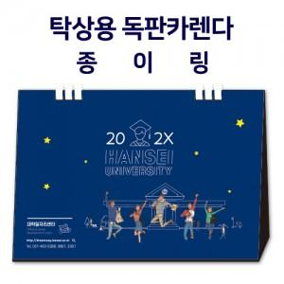

【상세/제작정보】

【인쇄/포장옵션】 | 금박, 은박 / 벌크포장

【공급단가】 | 수량 | 100~ | 300~ | 500~ | 1,000~ | 3,000~
*VAT별도 | 단가 | 5,560원 | 5,470원 | 5,340원 | 5,200원 | 5,110원

【상품 URL】 | https://dev.easy1.co.kr:443/src/goods_detail.php?gdno=28887

